상품제안서
285x70 컬러점착메모지 | 상품코드: F24473

 |  |  |  |  |  |  | 02-412-0044 | www.easy1.co.kr
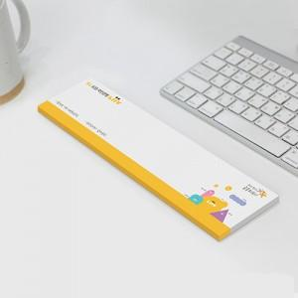

【상세/제작정보】 | 내지 단면 풀칼라인쇄

【인쇄/포장옵션】 | 풀칼라 / OPP(비닐)

【공급단가】 | 수량 | 1,000~ | 2,000~ | 3,000~ | 5,000~ | 10,000~
*VAT별도 | 20매 | 780원 | 750원 | 720원 | 700원 | 670원
 | 30매 | 970원 | 940원 | 910원 | 870원 | 840원
 | 50매 | 1,380원 | 1,330원 | 1,280원 | 1,240원 | 1,190원
 | 100매 | 2,470원 | 2,390원 | 2,310원 | 2,220원 | 2,140원

【상품 URL】 | https://dev.easy1.co.kr:443/src/goods_detail.php?gdno=24473

